Sheet1
0 | 1 | 2 | 3 | 4 | Nhập 1 và 4
oo | oo | oo | oo | oo
oo | 0 | oo | oo | oo | FALSE | Vòng lặp for
1,lt(1) | x | 2,lt(1) | 1,lt(1) | oo | TRUE | Khoảng cách ban đầu mới sau khi duyệt qua vòng lặp đỉnh 1 | dd lần 1
x | TRUE | 2,lt(1) | 1,lt(1) | oo |  | Khoảng cách ban đầu mới sau khi duyệt qua vòng lặp đỉnh 0 | dd lần 2
TRUE | TRUE | 2,lt(1) | x | 5,lt(3) |  | Khoảng cách ban đầu mới sau khi duyệt qua vòng lặp đỉnh 3 | dd lần 3
TRUE | TRUE | x | TRUE | 5,lt(3) |  | Khoảng cách ban đầu mới sau khi duyệt qua vòng lặp đỉnh 2 | dd lần 4
TRUE | TRUE | TRUE | TRUE | TRUE

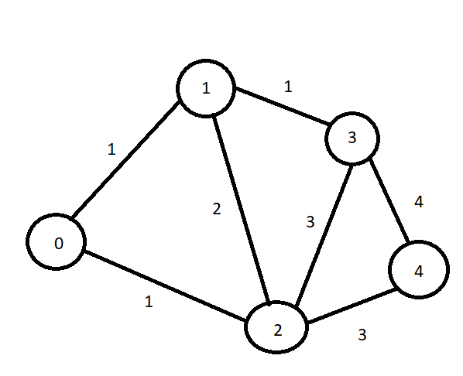
 |  |  |  |  |  | x: tiếp tục dùng đỉnh đó
 |  |  |  |  |  | Kiểm tra
 |  |  |  |  |  | oo > oo
 |  |  |  |  |  | Khi routerDich chưa được đánh dấu thì lại duyệt vòng lặp với kcbandau mới

